Bug Report
Priority | Summary | Procondition | Steps to Reproduce | Actual Result | Expected Result | Additional information/ Environment |  | Attachments
(Приоритет) | (Краткое описание) | (Предварительное условие) | (Шаги воспроизведения) | (Фактический результат) | (Ожидаемый результат) | Версия OS: | Браузеры: | Видео | Screenshot
High | Отсутствие кнопки "Go" | Открыть страницу на телефоне | 1. Открыть сайт 2. Промотать страницу до блока Search | Отсутствие кнопки "Go" | Кнопка "Go" видна | Win 11 v.23H2 22631.3007 | Edge Chrome Mozila |  | 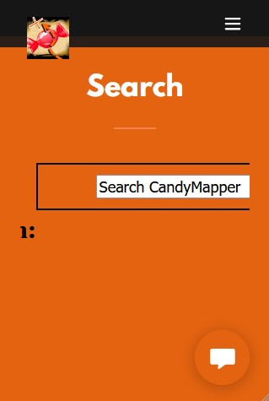
High | Некоректная работа поиска в блоке поиска | Открыть страницу | 1. Открыть страницу 2.Вписать в поле поиска "Candymapper.com" 3.Нажать на кнопку "GO" | Переход на страницу заблокирован | Переход на страницу | Win 11 v.23H2 22631.3007 | Edge Chrome Mozila
High | Не открывается фотография | Открыть страницу | "1. Открыть сайт 2. Промотать страницу до блока Download | Фотография пуста | Изображение | Win 11 v.23H2 22631.3007 | Edge Chrome Mozila

